Sheet1
QNAS4盘位BOM
项目 | 数量 | 图片 | 说明 | 备注 | 价格 | 购买链接
硬盘笼 | 1 | 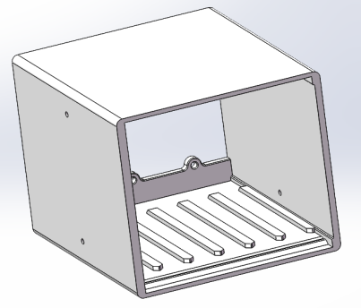 | 自行打印 | PLA PETG ABS |  | 建议3层壁 4层顶底 40%填充
框架 | 1 | 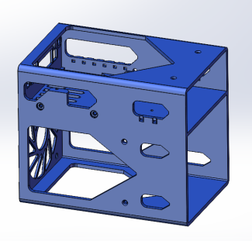 | 自行打印 | PLA PETG ABS |  | 建议3层壁 4层顶底 40%填充
硬盘托架 | 6 | 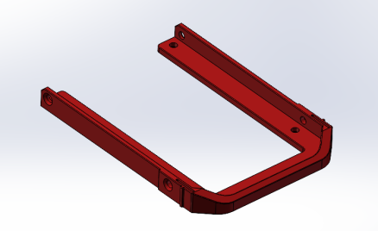 | 自行打印 | PLA PETG ABS |  | 建议3层壁 4层顶底 30%填充
外壳 | 1 | 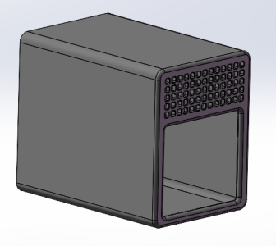 | 自行打印 | PLA PETG ABS |  | 打印开启绒毛/模糊皮肤 推荐参数幅度/厚度0.2MM 间距0.4MM 建议3层壁 4层顶底 20%填充
铜嵌件 | 1 |  | M3*5 | 非必要，可选 | 7 | https://detail.tmall.com/item_o.htm?id=654516657514&spm=a1z09.2.0.0.3da52e8d2jVdvf&_u=934mc5lhef2b
螺丝 | 6 |  | M3*7*4 | 非标小沉头螺丝，固定硬盘，外壳等 | 10 | https://item.taobao.com/item.htm?spm=a230r.1.14.42.11de6660vPwMiQ&id=557481072587&ns=1&abbucket=10#detail
背板螺丝 | 6 | 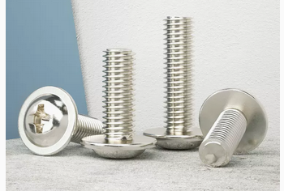 | M3*6带垫 | 用于固定背板，如果背板提供螺丝的可以不买 | 4 | https://detail.tmall.com/item.htm?abbucket=0&id=534870743947&ns=1&spm=a21n57.1.0.0.783e27000fseRm&skuId=4914243944939
尼龙垫片 | 8 |  | 4*8*1 | 固定背板绝缘用，背板一侧的三颗螺丝靠近焊盘，保险起见使用。 | 4 | https://detail.tmall.com/item_o.htm?spm=a230r.1.14.7.7e4f4073HCFIWJ&id=16746707878&ns=1&abbucket=10&skuId=4872218432727
主板螺丝 | 3 |  | M2*5 | 固定主板，至少使用2颗固定 | 3 | https://detail.tmall.com/item_o.htm?spm=a230r.1.14.34.a2bc7f99keqZVp&id=534870743947&ns=1&abbucket=10&skuId=4635318275869
电源分接线1拖2 | 1 | 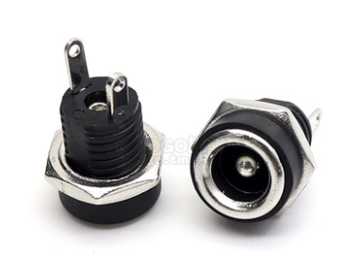 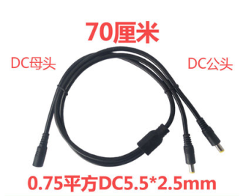 | DC5.5*2.5 |  | 10 | https://item.taobao.com/item.htm?spm=a1z09.2.0.0.50e02e8d2NDdZj&id=608300790686&_u=934mc5lhdee3
主板 | 1 | 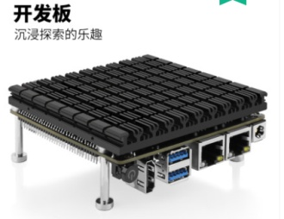 | J4105 | 准系统开发板 J4105 J4125都行 可以去PDD摇券购买 记得找卖家送风扇线和一体化硬盘线 | 478 | https://detail.tmall.com/item_o.htm?id=688206851233&spm=a1z09.2.0.0.50e02e8d2NDdZj&_u=934mc5lhd9f5&skuId=5076520103068
内存 | 1 |  | DDR4 4G | J4105 4125主板对内存兼容差。如果需要买大容量内存建议咨询主板厂家或者问群友。 | 79 | https://detail.tmall.com/item_o.htm?id=563243005295&spm=a1z09.2.0.0.50e02e8d2NDdZj&_u=934mc5lh0fad
sata扩展卡 | 1 | 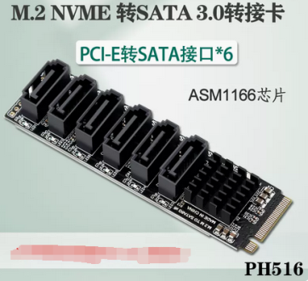 | ASM1166 | 使用M2转6口SATA的扩展卡ASM1166,使用一颗M3*4的小螺丝锁定，切记不可以使用超长螺丝，会顶到主板的IO针脚导致短路。 | 115
一体化背板 | 1 | 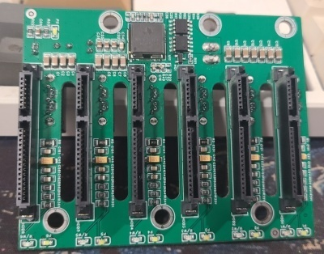 | 6盘位背板 | 群友专门给QNASMINI设计的一体化背板，集成华为5V供电。卖家送电源线和同步线. | ？？？ | 咸鱼搜 QNASMINI背板
一体sata线 | 1 | 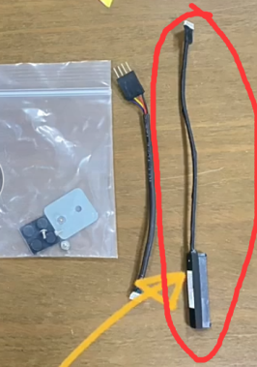 |  | 找主板厂家送 不要钱 | 0
sata线 | 6 |  | 左-右 20CM | 建议找强哥便宜购买 | ？？？ | https://item.taobao.com/item.htm?spm=a1z09.2.0.0.50e02e8d2NDdZj&id=599766037355&_u=934mc5lha397
风扇延长线 | 1 | 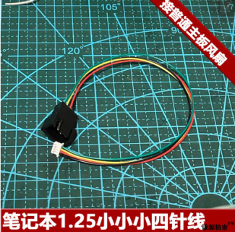 | 普通风扇转笔记本1.25单路[10cm接主板小4p风] | 找主板厂家送 不要钱 | 15 | https://item.taobao.com/item.htm?spm=a1z09.2.0.0.50e02e8d2NDdZj&id=675314297800&_u=934mc5lh554b
风扇 | 1 | 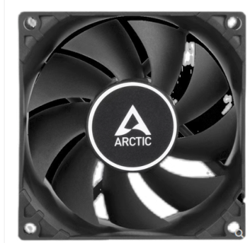 | F8 | 家里有8CM风扇的不需要买 | 30 | https://item.taobao.com/item.htm?spm=a1z10.3-c-s.w4002-224929627.9.8f1260321mgDEn&id=655299577461
电源适配器 | 1 |  | 12v | 12V 60瓦左右即可 | 84 | https://detail.tmall.com/item.htm?abbucket=11&id=547655764448&rn=ff84bc5a11d19a7a209b35de8de31649&spm=a1z10.3-b-s.w4011-23472802678.53.39613f86l6cBgB&skuId=4428203732756
硅胶垫 | 4 |  | 更新便宜款 | 40*20*3MM | 10 | https://item.taobao.com/item.htm?spm=a230r.1.14.87.563e4b15GYA4Bu&id=565462207362&ns=1&abbucket=10#detail
 |  |  |  |  |  | https://item.taobao.com/item.htm?spm=a1z09.2.0.0.5e042e8dlTfn3D&id=37991856966&_u=f34mc5lh967b

